ศท.บ.01
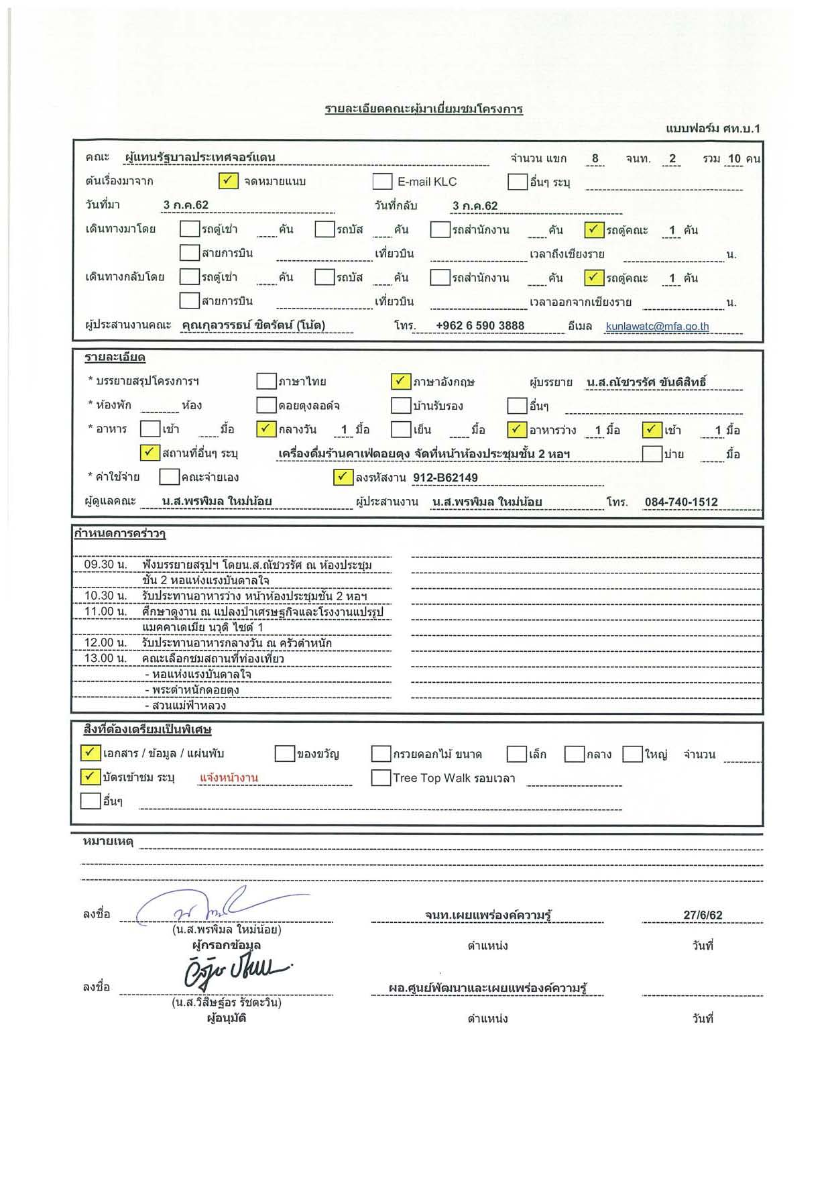

เมนูอาหาร
ข้อมูล ณ 28/6/62
รายการอาหารคณะผู้แทนรัฐบาลประเทศจอร์แดน
วันพุธทื่ 3 กรกฎาคม 2562
ค่าใช้จ่ายลงงาน 912 - B62149
อาหารว่าง (เช้า) | อาหารกลางวัน
เวลา 10.00 น. ห้องประชุมชั้น 2 หอแห่งฯ | เวลา 12.00 น. ครัวตำหนัก
สั่งจากร้านคาเฟ่ดอยตุง | ราคา 350 บ./ ท่าน จำนวน 10 ท่าน
 | (ราคาเต็ม)
 | ฮังเลเนื้อ
 | ปลาทอด ซอสมะขาม
 | ยำภูแล
 | ผัดถั่วหวานน้ำมันหอย
 | ไก่ผัดแมคคาเดเมีย
 | ต้มจืดวอร์เตอร์เครสไก่สับ
 | ไอศครีมวานิลาอโวคาโด้น้ำผึ้งดอกแมคคาเดเมีย
 | ผลไม้รวม

